信用交易
融资融券市场交易数据统计(2023-02-07)

标的证券 | 融资融券余额（亿元） | 融资余额（亿元） | 融券余额（亿元） | 融资买入额（亿元） | 融资融券规模变化（亿元） | 融资余额增幅(‰) | 融券余额增幅(%)
统计数据 | 15,642.41 | 14,694.67 | 947.75 | 645.12 | 65.28 | 3.64 | 1.29
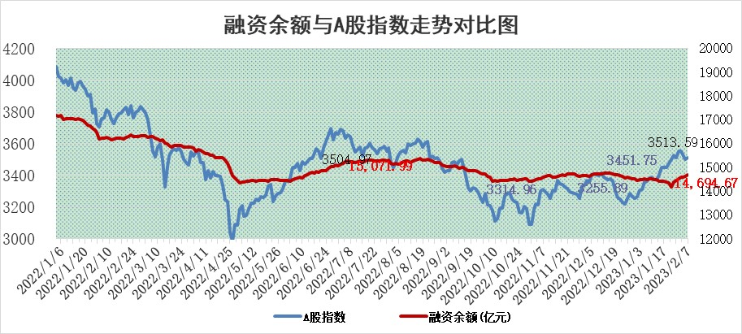

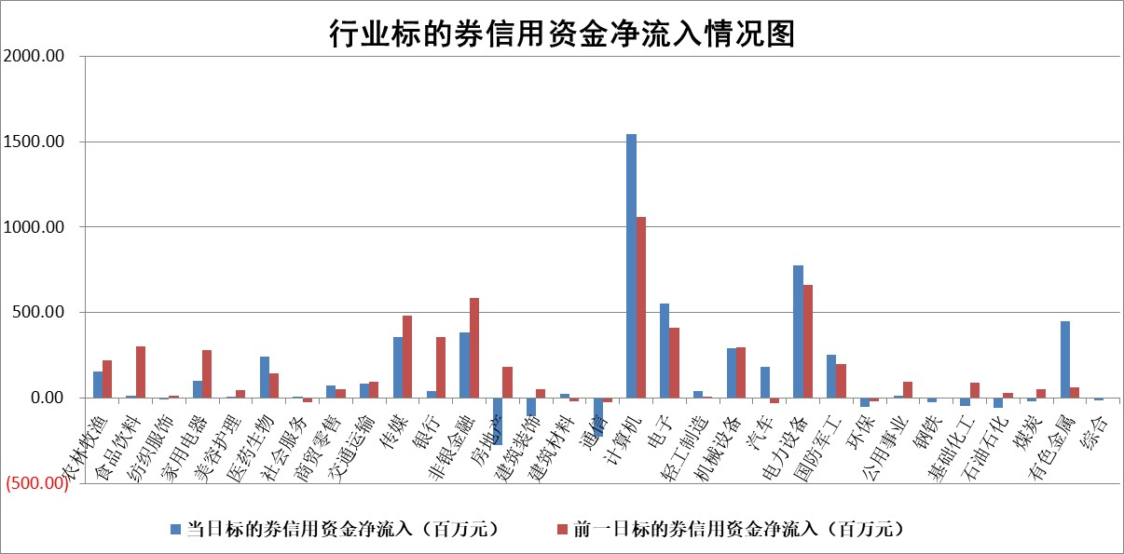

标的基金代码 | 标的基金简称 | 融资余额/市值(%) | 融资余额增幅(%) | 融资买入额/成交金额(%) | （融资余额净增额-融券余额净增额）/市值(‱) | 融券余额降幅(%) | ABS[（融资余额净增额-融券余额净增额）/市值净增额-1](%)
159902 | 华夏中小板ETF | 0.00 | 0.00 | 0.00 | 0.00 | 0.00 | 100.00
159915 | 易方达创业板ETF | 1.43 | 1.61 | 1022.80 | 1.56 | -13.25 | 105.47
159919 | 嘉实沪深300ETF | 4.26 | 0.41 | 4.42 | 1.22 | -4.63 | 96.62
159920 | 华夏恒生ETF | 72.86 | -0.10 | 1.37 | -7.31 | -9.83 | 110.64
159922 | 嘉实中证500ETF | 0.40 | 8.32 | 91.54 | 2.39 | -0.18 | 151.37
159925 | 南方沪深300ETF | 0.01 | 0.00 | 0.12 | 0.00 | 0.00 | 100.00
159928 | 消费ETF | 0.76 | -1.60 | 3.18 | -1.42 | -1.27 | 115.17
159934 | 易方达黄金ETF | 466.82 | -0.20 | 16.00 | -94.62 | 0.00 | 436.92
159939 | 全指信息技术ETF | 0.50 | -2.40 | 104.86 | -0.78 | 5.01 | 95.54
159940 | 全指金融地产ETF | 0.17 | 10.52 | 0.12 | 1.66 | 0.00 | 98.26
159995 | 半导体芯片ETF | 1.71 | 1.76 | 273.66 | 2.20 | -5.64 | 103.94
159997 | 天弘中证电子ETF | 1.69 | -0.52 | 0.59 | -0.89 | 0.00 | 100.00
159998 | 天弘中证计算机主题ETF | 0.15 | -5.31 | 0.02 | -0.85 | 0.00 | 98.05
510050 | 华夏上证50ETF | 9.47 | -0.68 | 44.21 | -0.58 | 20.59 | 99.02
510180 | 华安上证180ETF | 0.45 | -0.14 | 0.05 | -0.18 | -9.37 | 100.53
510880 | 华泰柏瑞红利ETF | 0.21 | 1.97 | 0.40 | 0.81 | 72.03 | 98.71
510900 | 易方达恒生H股ETF | 104.50 | -0.07 | 2.43 | -7.68 | 0.00 | 68.07
511010 | 5年期国债ETF | 0.00 | 0.00 | 0.00 | 0.00 | 0.00 | 100.00
511380 | 可转债及可交换债券ETF | 11.72 | 16.56 | 15.76 | 166.50 | 0.00 | 1300.42
512000 | 全指证券ETF | 6.13 | -0.16 | 15.42 | -1.66 | -1.91 | 103.09
512010 | 沪深300医药卫生ETF | 3.73 | -0.20 | 31.58 | -1.05 | -1.49 | 101.15
512070 | 沪深300非银ETF | 1.31 | -5.54 | 24.08 | -7.52 | 1.34 | 98.14
512400 | 南方中证申万有色金属ETF | 1.37 | 5.15 | 2.09 | 5.07 | -3.04 | 93.97
512580 | 广发中证环保产业ETF | 0.70 | 2.02 | 0.20 | 1.42 | 0.07 | 108.02
512660 | 国泰中证军工ETF | 2.71 | 0.91 | 14.53 | 2.66 | 0.64 | 103.42
512800 | 华宝中证银行ETF | 16.28 | 0.07 | 3.60 | 4.04 | 9.58 | 102.22
512980 | 广发中证传媒ETF | 1.12 | 1.75 | 89.30 | 1.87 | -2.08 | 101.41
515030 | 华夏中证新能源汽车ETF | 1.89 | -2.89 | 15.83 | -5.85 | -0.87 | 107.14
515050 | 华夏中证5G通信主题ETF | 1.34 | -1.43 | 11.04 | -2.59 | -6.96 | 69.00
515070 | 华夏中证人工智能ETF | 1.29 | -11.06 | 2.76 | -16.09 | 0.00 | 132.63
标的股票比较指标 |  | 融资余额/流通A股市值(%) | 融资余额增幅(%) | 融资买入额/成交金额(%) | （融资余额净增额-融券余额净增额）/流通A股市值(‱) | 融券余额降幅(%) | ABS[（融资余额净增额-融券余额净增额）/流通A股市值净增额-1](%)
前十名标的个股 |  | 仁东控股 | 康众医疗 | 华能水电 | 云从科技 | 铜峰电子 | 金盘科技
 |  | 莱茵生物 | 奥飞数据 | 农业银行 | 康众医疗 | 昂立教育 | 京北方
 |  | 全柴动力 | 双环传动 | 康众医疗 | 慧博云通 | 江南水务 | 晶华微
 |  | 海兰信 | 青云科技 | 外高桥 | 视觉中国 | 惠博普 | 迈得医疗
 |  | 数码视讯 | 华钰矿业 | 赣粤高速 | 标榜股份 | 兰生股份 | 奥福环保
 |  | 亚通股份 | 兆新股份 | 光大银行 | 华钰矿业 | 新华联 | 三孚股份
 |  | 尖峰集团 | 荣信文化 | 齐鲁银行 | 荣信文化 | 上海雅仕 | 国脉文化
 |  | 永信至诚 | 绿的谐波 | 银河微电 | 京北方 | 富士莱 | 赛伍技术
 |  | 中体产业 | 积成电子 | 中国铁物 | 熵基科技 | 高铁电气 | 明德生物
 |  | 司尔特 | 星环科技 | 中国能建 | 光云科技 | 华兰股份 | 潞安环能
后十名标的个股 |  | 泽达易盛 | 振江股份 | 德马科技 | 德科立 | 福昕软件 | 华兰疫苗
 |  | 中航机电 | 美好医疗 | 中航电测 | 零点有数 | 厦门港务 | 大宏立
 |  | 岱美股份 | 普蕊斯 | 捷强装备 | 超捷股份 | 可靠股份 | 艾德生物
 |  | 皇马科技 | 德科立 | 昊华科技 | 华兰疫苗 | 思维列控 | 中国联通
 |  | 中国人寿 | 美格智能 | 哈工智能 | 星华新材 | 青云科技 | 国联水产
 |  | 杭叉集团 | 坤恒顺维 | 泽达易盛 | 汉仪股份 | 汇金科技 | 隆达股份
 |  | 飞科电器 | 三祥新材 | 中航机电 | 航天科技 | 八方股份 | 清研环境 | ;
 |  | 晨光股份 | 立中集团 | 泛海控股 | 敦煌种业 | 青木股份 | TCL中环
 |  | 鸿路钢构 | 川仪股份 | 利源精制 | 英诺激光 | 新里程 | 新光光电
 |  | 中信特钢 | 汉仪股份 | 搜于特 | 钜泉科技 | 吉翔股份 | 药易购
说明：1.以上普通交易数据和信用交易数据皆以交易日收盘后数据为基准；2.上述标的证券总数据只计算标的证券市场总数据，不包括从标的证券中调出去标的证券数据，所以与交易所公布的总值略有不同； 3.上述行业采用申万一级行业分类；4.以上标的基金和标的个股中比较的6个指标值中：前5个（从左至右）为正向指标，值越大排名越靠前；第6个为逆向指标，值越小，排名越靠前；5.第6个指标中ABS[]表示求绝对值，其主要用于考量信用资金相对净流入对股价相对净变化的贡献程度；6.数据来源：wind，交易所。

 | 证券代码 | 新增融资余额 | 融资买入额 | 融资买入增幅前10
远大智能 | 002689 | 28175353 | 42268582 | 199%
亚太股份 | 002284 | 21555247 | 34242865 | 82%
赛诺医疗 | 688108 | 72122899 | 101076547 | 78%
湖南发展 | 000722 | 66023557 | 137112987 | 75%
柘中股份 | 002346 | 14584119 | 36845980 | 58%
国城矿业 | 000688 | 24683149 | 48240585 | 54%
兆新股份 | 002256 | 1985058 | 4066269 | 52%
凯美特气 | 002549 | 33806472 | 61340055 | 52%
华昌达 | 300278 | 13474542 | 19303225 | 48%
新华联 | 000620 | 27311937 | 39201759 | 43%

 | 证券代码 | 新增融资余额 | 融资买入额 | 融资买入增幅前10
兔宝宝 | 002043 | 73310337 | 89923983 | 334%
捷昌驱动 | 603583 | 26026415 | 31686727 | 262%
湘财股份 | 600095 | 94196837 | 132280449 | 252%
中谷物流 | 603565 | 49103883 | 60098371 | 234%
中青宝 | 300052 | 24215352 | 31377809 | 98%
顾家家居 | 603816 | 138518545 | 188424210 | 78%
喜临门 | 603008 | 31503289 | 48351944 | 77%
财信发展 | 000838 | 10831830 | 17666790 | 74%
苏州银行 | 002966 | 10578096 | 19143736 | 72%
金诚信 | 603979 | 23858538 | 36098133 | 60%

